All Stocks Analysis
All Stocks (2018) | Ticker | Total Daily Return | Return
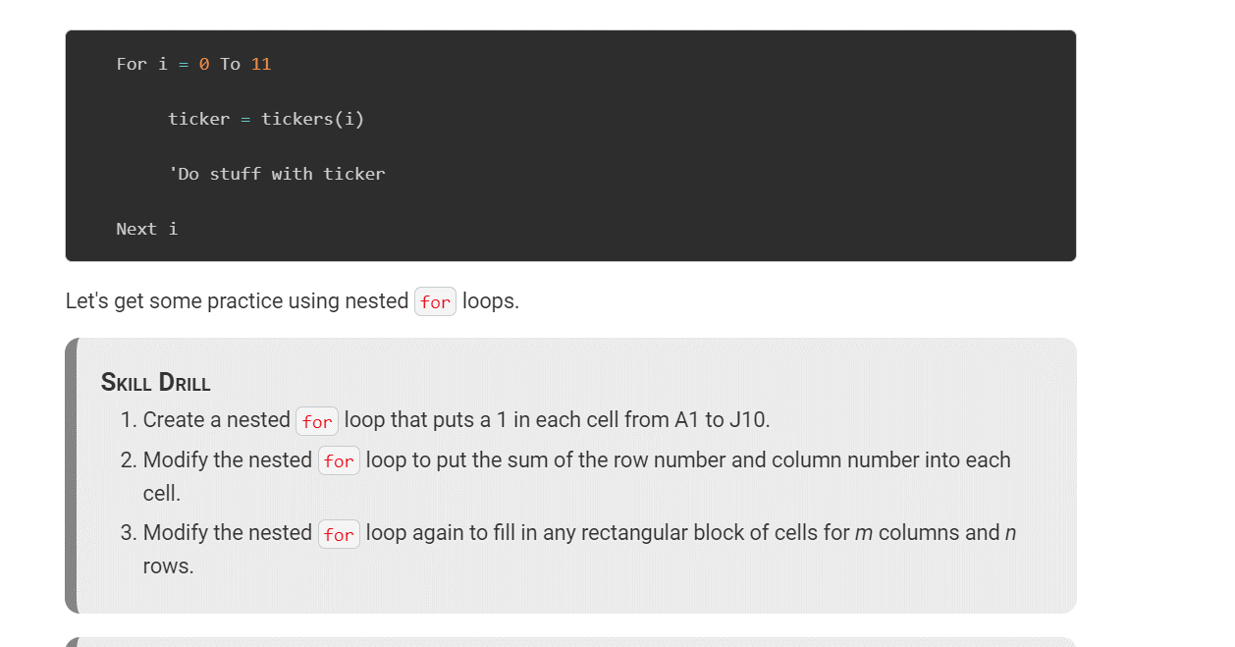
Ticker | Total Daily Volume | Return
AY | 83079900 | -0.072847634554
CSIQ | 200879900 | -0.1633605212
DQ | 107873900 | -0.6260188818
ENPH | 607473500 | 0.81923085451
FSLR | 478113900 | -0.39713191986
HASI | 104340600 | -0.20658062398
JKS | 158309000 | -0.60534715652
RUN | 502757100 | 0.83952707052
SEDG | 237212300 | -0.077529586852
SPWR | 538024300 | -0.44593092799
TERP | 151434700 | -0.049957673997
VSLR | 136539100 | -0.035443063825

DQ Analysis
Right now I am not getting a Total Daily Volume. It returns "0" in the cell and the message box. It worked the second time I ran the macro but now it just shows "0".
DAQO (Ticker: DQ)

Year | Total Daily Volume | Return
2018 | 107873900 | -0.62601885888

